Cenário - Pesquisar Cliente
Projeto: | Vai Ali Pra Mim
Codigo da Demanda | A-416
Analista: | Kivia Moreira Araújo
Data : | 10/12/20210
Versão: | 00.00.001

Caso de Teste: | Testar a funcionalidade de pesquisa do cliente

Pré-Requisitos:
Configurar ambiente de Homologação
Rodar o SQL: Azure
Logar no sistema.

Id do TC | Cenário | Condição/Iteração com sistema | Massa de Teste | Esperado / Valor esperado | Print Screen da Tela Esperada | Status – Desenvolvimento | Status – Qualidade | PrintScreen Evidência | Caminho do Log de Evidência
Id1 | Acessar site | Acessar a página do site institucional | Cliente: 000 | Cliente deve acessar a url e aparecer em seguida a página principal do site institucional |  | OK | Acesso permitido ok. | N/A | O caminho está de uma forma estática no repositório. De forma local, consegue ser acessado
Id2 | Acessar página de Cadastro | Acessar página de cadastro | Cliente: 000 | Cliente deve acessar a página de cadastro para conseguir realizar seu primeiro cadastro. |  | OK | Cadastro ok | N/A | https://vapm-frontend.herokuapp.com/cadastro
Id3 | Pesquisar Cliente Consumidor | Preencher formulário e se cadastrar como consumidor | Código do Consumidor:001 | Cliente deve acessar a página de cadastro para conseguir realizar seu primeiro cadastro como consumidor |  | OK | Cadastro consumidor Ok | N/A | https://vapm-frontend.herokuapp.com/cadastro
Id4 | Pesquisar Cliente Entregador | Preencher formulário e se cadastrar como entregador | Código do Entregador: 010 | Cliente deve acessar a página de cadastro para conseguir realizar seu primeiro cadastro como entregador fornecendo RG e foto. |  | Ok | Cadastro Entregador Ok | N/A | https://vapm-frontend.herokuapp.com/cadastro
Id5 | Logar como Cliente Consumidor | Acessar página de login | Nome do Consumidor: José Antonio Sanches | O sistema e deve permitir que o consumidor consiga logar no site e seja direcionado a página de dashboard de consumidor |  | OK | Mudança no design da página .Login testado pelo consumidor Ok. | 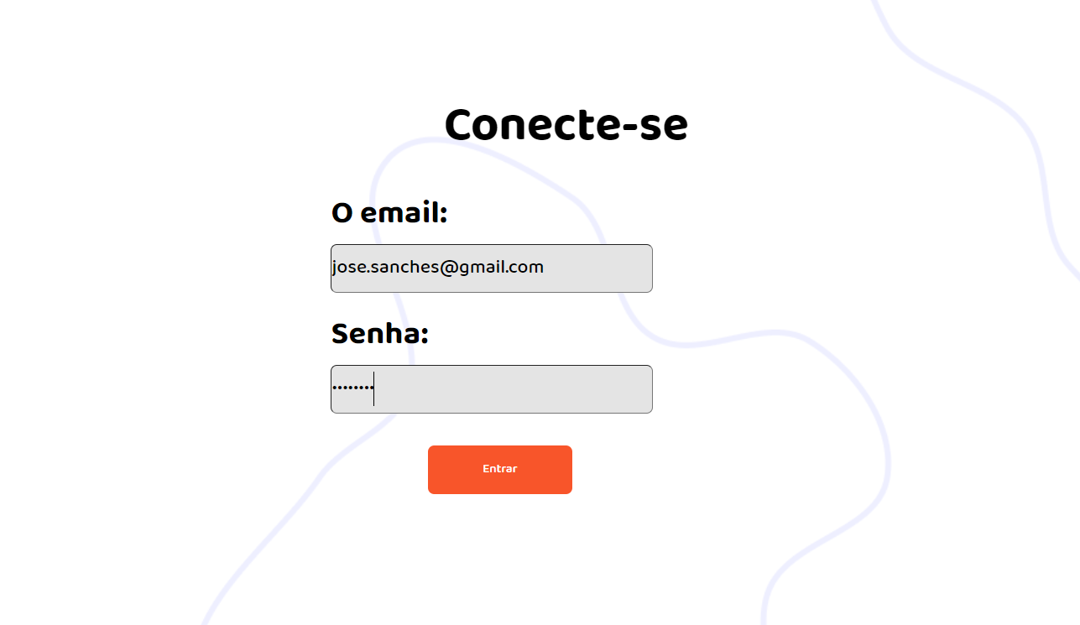 N/A | https://vapm-frontend.herokuapp.com/
Id6 | Logar como Cliente Entregador | Acessar página de login | Nome do Entregador: Fabio Araujo Cunha | O sistema e deve permitir que o entregador consiga logar no site e seja direcionado a página de dashboard de entregador | 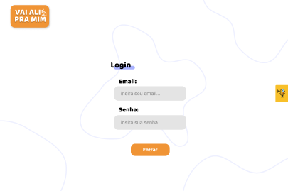 | OK | Mudança no design da página .Login testado pelo entregador Ok. | 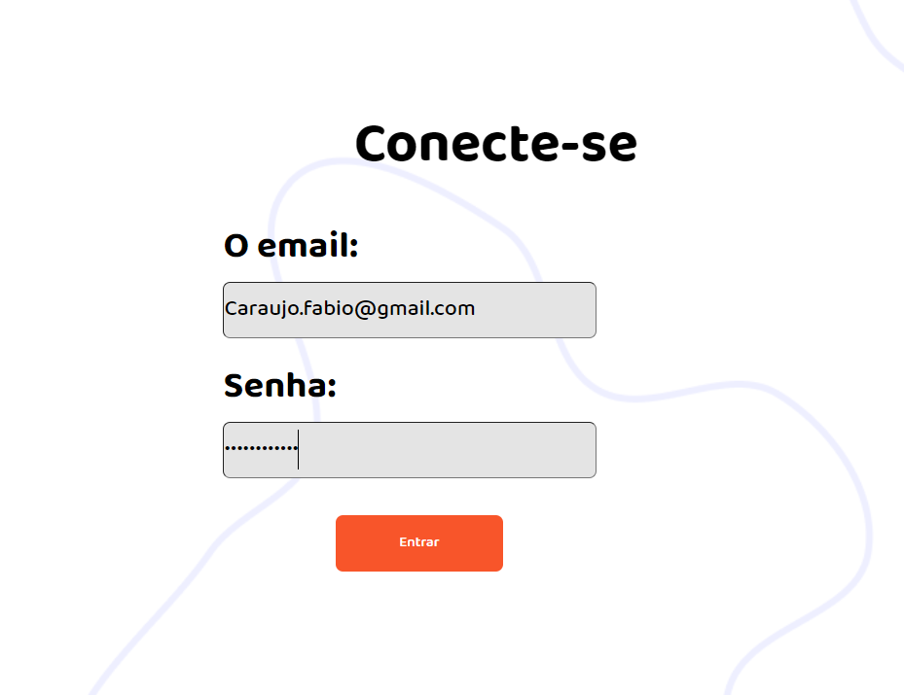 N/A | https://vapm-frontend.herokuapp.com/
Id7 | Analisar página de dashboard consumidor | Entrar na página de dashboard e conseguir analisar os posts dos entregadores | Nome do Consumidor:José Antonio Sanches | O sistema deve apresentar os posts dos entregadores próximos da sua residência. | 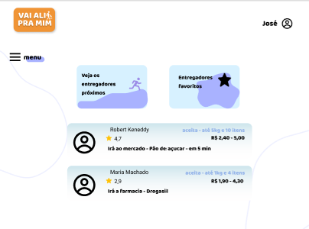 | OK | OK |  | https://vapm-frontend.herokuapp.com/consumidor
Id8 | Analisar página de dashboard entregador | Entrar na página de dashboard e conseguir analisar os posts dos consumidores | Nome do Entregador: Fabio Araujo Cunha | O sistema deve apresentar os posts dos consumidores que solicitaram o serviço. | 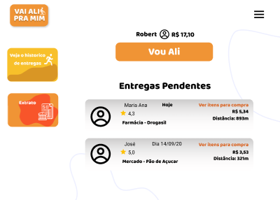 | Ok | Houve mudança no design de tela. Dashboard Ok |  | https://vapm-frontend.herokuapp.com/entregador
Id9 | Acessar mapa de entregadores | Clicar no modal e visualizar o mapa de entregadores | Nome do Consumidor: José Antonio Sanches | O sistema deve permitir que o consumidor cosulte e traga todos os entregadores com distância menor que 500m. |  | Ok | Consulta à 500m Ok | 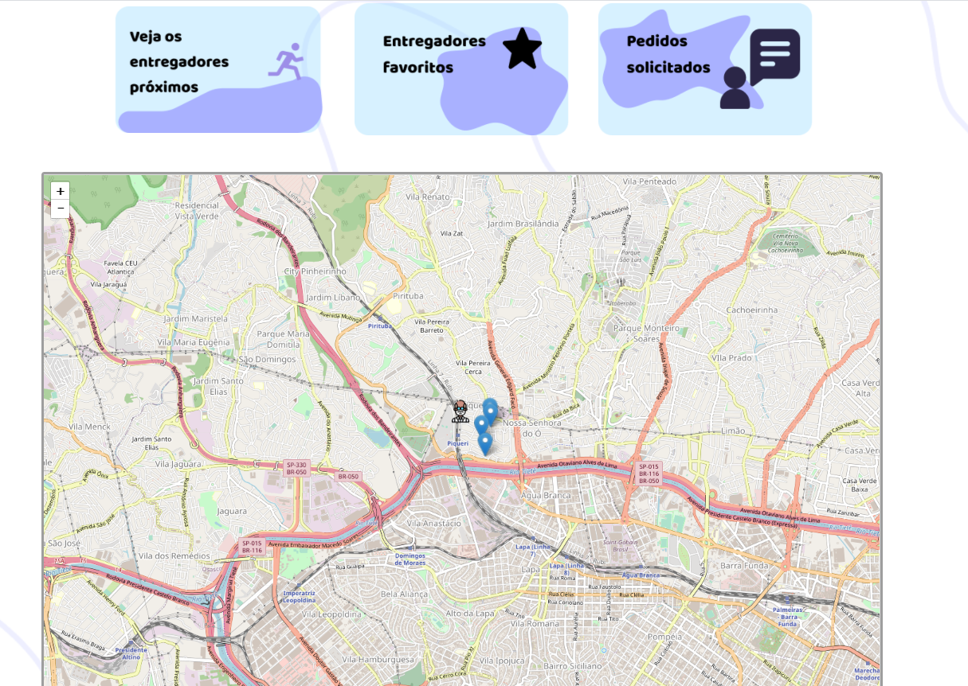 | https://vapm-frontend.herokuapp.com/consumidor
Id10 | Acessar modal de entregadores | Solicitar o serviço | Nome do Consumidor: José Antonio Sanches | O sistema deve permitir que o consumidor solicite o serviço para o dono da entrega |  | Ok | Solicitação de serviço Ok. | 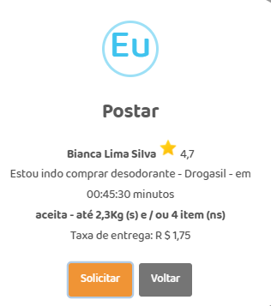 | https://vapm-frontend.herokuapp.com/consumidor
Id11 | Acessar página de solicitações feitas | Visualizar os solicitações realizadas | Nome do Consumidor: José Antonio Sanches | O sistema deve fornecer todos os posts solicitados pelo consumidor | 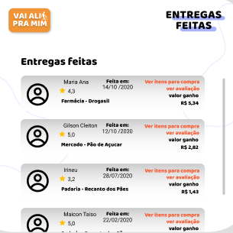 | Ok | Alteração no design da página.Posts realizado com sucesso. Constado na lista de posts de solicitação. | 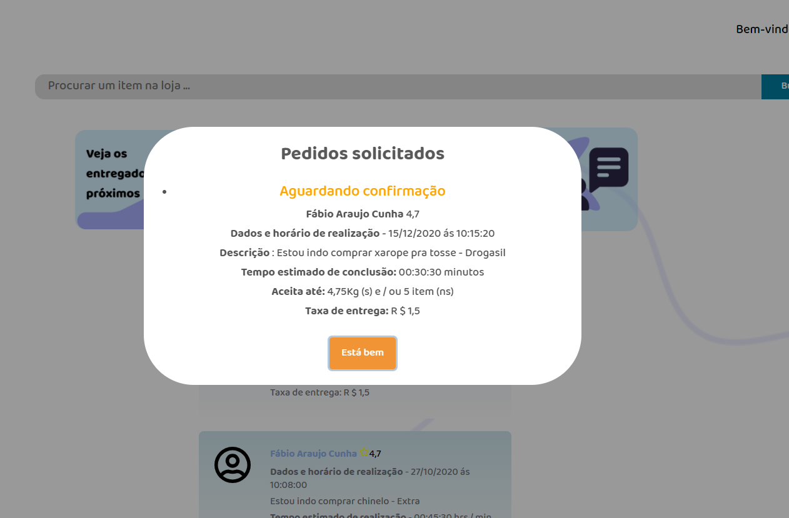 | https://vapm-frontend.herokuapp.com/consumidor
Id12 | Acessar página de pedidos de entregas | Visualizar os pedidos | Nome do Entregador: Fabio Araujo Cunha | O sistema deve fornecer todos os posts de solicitações de entrega | 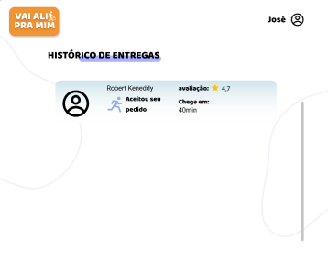 | Ok | Posts de entrega Ok | 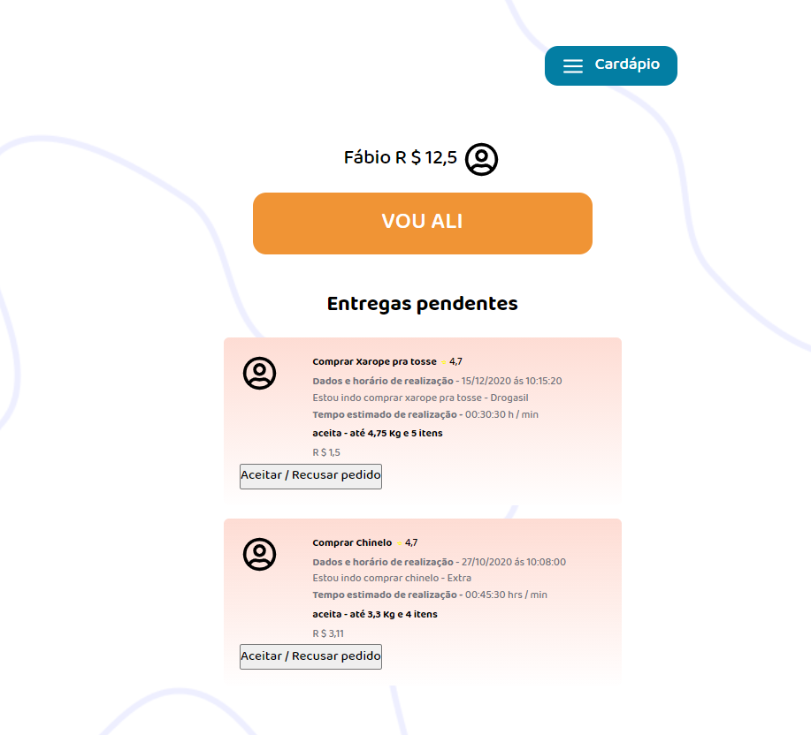 | https://vapm-frontend.herokuapp.com/entregador
Id13 | Acessar página de logoff | Acessar página de Logoff | Cliente : 000 | O sistema deve permitir o logoff do consumidor e entregador |  | Ok | Mudança no design da página .Logoff Ok | 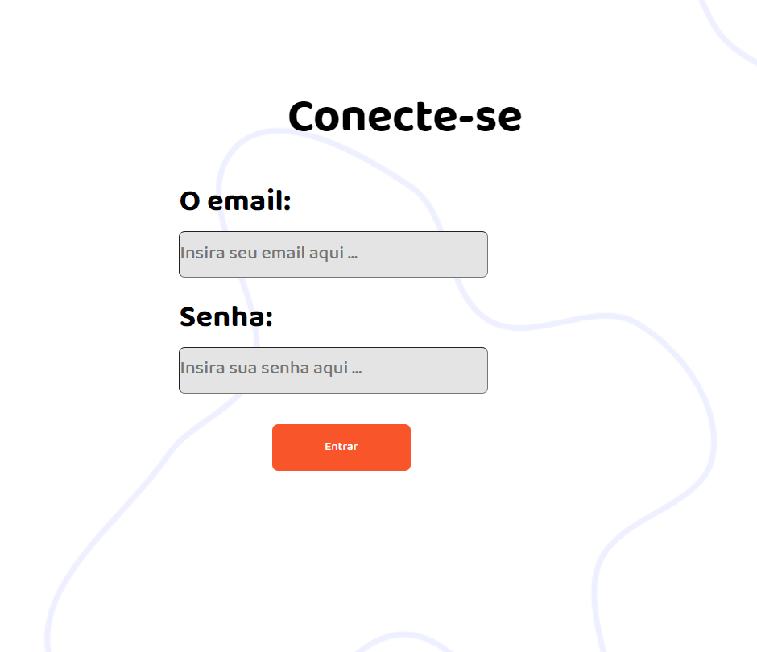 | https://vapm-frontend.herokuapp.com/

Tester: | Wellington Macena
Data de homologação: | 2020-10-12

